8.
 |  |  |  |  |  | Pielikums Nr._

Tehniskā specifikācija/Tehniskais-finanšu piedāvājums
Ārstniecības krēslu piegāde
8.daļa Taburetes ar roku pedāli

1) |  | Finanšu piedāvājumā pretendentam jāietver visi izdevumi un izmaksas, kas saistītas ar Preces piegādi un transportu;
2) |  | Piegāde 4 nedēļu laikā no pasūtījuma;
3) |  | Piedāvātajām Precēm garantijas termiņš (nosaka Pretendents) ir ___ (______________) mēneši no pieņemšanas-nodošanas akta abpusējas parakstīšanas brīža, bet ne mazāk kā 24 mēneši;
4) |  | *Pretendenta tehniskajā piedāvājumā norāda Preces ražotāju un modeli atbilstošos parametrus;
5) |  | ** Parametru atbilstību pamatot ar norādi uz tehniskajām datu lapām ("data sheet'') jeb informatīviem materiāliem, kas apliecina atbilstību (oriģinālvalodā un tulkojumi valsts valodā), norādot atsauci tehniskajā piedāvājumā uz konkrēto lapaspusi. Informatīvajos materiālos pretendents atzīmē uz kuru iepirkuma tehniskās specifikācijas pozīciju pievienotā informācija attiecināma;
6) |  | Visas piedāvātās Preces ir jaunas (ražotas ne vēlāk kā 12 mēnešu laikā no pasūtījuma brīža), iepriekš nelietotas un nesatur iepriekš lietotas vai atjaunotas sastāvdaļas vai komponentes;
7) |  | ***Piedāvātās preces EK atbilstības deklarācijas kopija, atbilstoši direktīvas EEK 93/42 vai regulas 2017/745 prasībām un CE sertifikāta kopija (ja ražotājs noteicis ierīču klasi: I klases sterilas ierīces un I klases ierīces ar mērīšanas funkciju, IIa, IIb vai III klases ierīces), ja ražotājs definējis Preci kā medicīnas ierīci;
8) |  | Piedāvājumam jāpievieno Preces ražotāja izsniegta autorizācijas vēstule, kas apliecina, ka pretendents tiesīgs izplatīt un nodrošināt servisu (ja paredzēts) piedāvātai Precei Latvijas Republikā;
9) |  | ****Paredzamais daudzums tiek izmantots pretendentu finanšu piedāvājumu objektīvai vērtēšanai. Līgumi tiek slēgti par vienas vienības cenu, nosakot visa iepirkuma kopējo apjomu naudas izteiksmē un nenosakot katras pozīcijas apjomu.

8. |  | Taburetes ar roku pedāli
 |  | Modifikācijas: | Preces modelis, ref kods, ražotājs: | Medicīnas ierīces klase (atsauce uz EK atbilstības deklarāciju)***: | Paredzamais daudzums (gab.)****: | 1 vienības cena bez PVN, EUR:
8. | 1 | Taburete |  |  | 2
8. | 2 | Taburete ar simetrisko tainstūrveida atzveltni |  |  | 2
8. | 3 | Taburete ar asimetrisko taisnstūrveida atzveltni uz labo/kreiso pusi |  |  | 2
8. | 4 | Taburete ar trapecveida atzveltni ar noapaļotām malām |  |  | 2
 |  |  |  |  | KOPĒJĀ CENA par 8.pozīciju bez PVN, EUR: | € -
 |  |  | PVN likme, %:
 |  |  |  |  | KOPĒJĀ CENA par 8.pozīciju ar PVN, EUR: | € -
 |  | Veicamās funkcijas: | Pretendenta piedāvātie parametri* |  | Atsauce uz informatīvo materiālu**
8. | 5 | Taburetes piemērotas lietošanai slimnīcā ārstniecības personālam procedūru telpās
 |  | Tehniskās prasības: | Pretendenta piedāvātie parametri* |  | Atsauce uz informatīvo materiālu**
8. | 6 | Taburetes augstuma regulācija ar hidraulisku/pneimatisko rokas pedāli
8. | 7 | Pieejamas vismaz šādas taburetes modifikācijas:
8. | 7.1 | 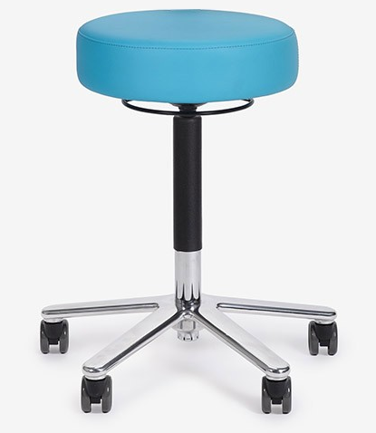 Taburete bez atzveltnes (informatīvs attēls sk.zemāk)
8. | 7.2 | 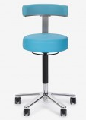 Taburete ar simetrisko tainstūrveida atzveltni (informatīvs attēls sk.zemāk)
8. | 7.3 | 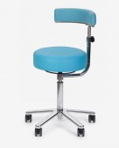 Taburete ar asimetrisko tainstūrveida atzveltni uz labo/kreiso pusi (puse tiek precizēta pasūtījuma veikšanas laika) (informatīvs attēls sk.zemāk)
8. | 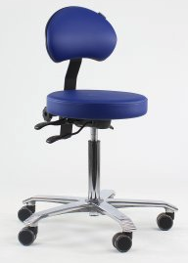 7.4 | Taburete ar trapecveida atzveltni ar noapaļotām malām (informatīvs attēls sk.zemāk)
8. | 8 | Augstuma regulācijas diapazona apakšējā robeža ne lielāka kā 57 cm, augšējā robeža ne mazāk kā 65 cm, diapazona amplitūda ne mazāk kā 15 cm
8. | 9 | Atzveltnes augstuma regulācijas diapazons ne mazāk kā 10 cm
8. | 10 | Mīksts poliuretāna vai līdzvērtīgā materiāla sēdeklis ar platumu ne mazāk kā 7 cm
8. | 11 | Sēdekļa diametrs ne mazāks kā 350 mm
8. | 12 | Taburete balstās uz apaļas vai 5 staru hromēta/krāsota metāla (tērauds vai alumīnijs) pamatnes, kas aprīkota ar vismaz 5 dubultriteņiem, vismaz 1 ritenis antistatisks. Vēlams, lai pamatne būtu papildus aprīkota ar metāla (tērauds/alumīnijs) riņķi, kas atvieglo personālam taburetes pārvietošanu ar kājām
8. | 13 | Riteņu rotācija 360º, riteņu diametrs ne mazāk kā 50 mm
8. | 14 | Drošas darbības svars (SWL) ne mazāk kā 100 kg
8. | 15 | Pieejamas dažādas polsterējuma krāsas (norādīt kādas). Polsterējuma krāsu saskaņot ar Pasūtītāju
8. | 16 | Polsterējuma materiāls ūdensnecaurlaidīgs, elpojošs, ugunsdrošs, paredzēts mazgāšanai un dezinfekcijai ar spirtu saturošiem līdzekļiem (ja paredzēts lietot citus līdzekļus, lūdzu norādīt), vēlams polsterējuma materiāls ar antibakteriālām īpašībām
 |  | EKK: | 52393/23121
 |  | Nomenklatūra: | -

 |  | KOPĒJĀ CENA par 8.pozīciju bez PVN, EUR: | € -
 |  | KOPĒJĀ VĒRTĒJAMĀ CENA bez PVN, EUR par 8.daļu | € -

 |  | KOPĒJĀ VĒRTĒJAMĀ CENA ar PVN, EUR | € -

